ข้อ1
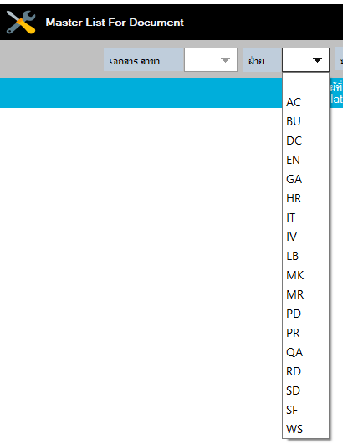
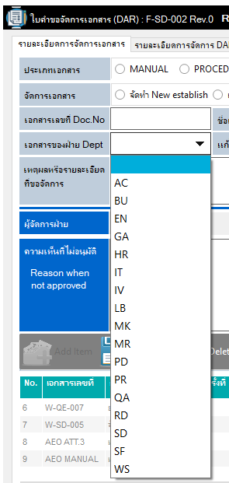

1. เพิ่มรายการฝ่าย/หน่วยงานที่ขอจัดการเอกสาร (AP, LG, DC, SD) ให้สอดคล้องกับข้อมูลที่ใช้ในการค้นหาในหน้า Master list ค่ะ

ข้อ2
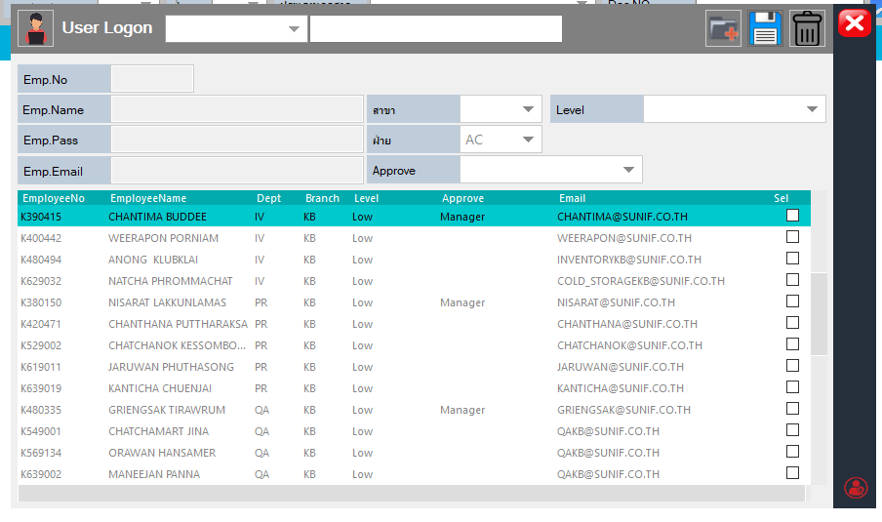

1. ซ้อนช่องการกำหนด Level ในหน้า User logon / และพี่นายบอกว่าจะกำหนดค่าเริ่มต้นที่ Medium ค่ะ

ข้อ6
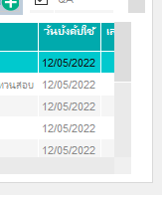

ระบบทำไม่ได้

ข้อ7
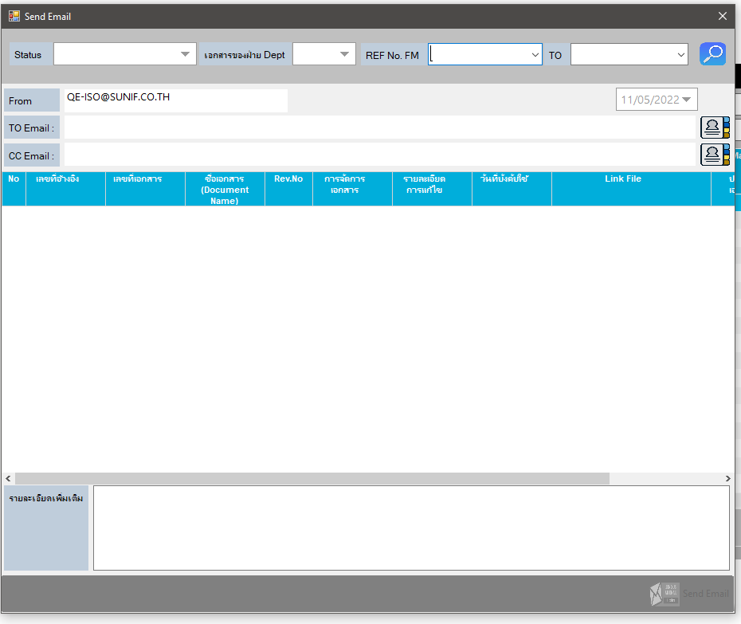
เพิ่มช่องเลื่อกกลุ่มเอกสาร เพื่อกำหนดการมองเห็น Status ที่เลือกได้

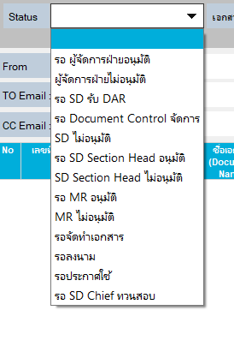
 | **หมายเหตุ เห็นเมื่อเลือกกลุ่มเอกสาร |  |  |  = Document System
 |  |  |  |  = Department | 
 |  |  |  |  = KM
รายละเอียด Status ที่สามารถมองเห็นได้ตาม User logon

Status | DCC ฝ่าย | ผจก.ฝ่าย | SD | SD section head / MR
- รอ ผู้จัดการฝ่ายอนุมัติ |  |  | 
- ผู้จัดการฝ่ายไม่อนุมัติ |  |  |  | 
- รอ SD รับ DAR |  |  |  | 
- รอ Document control จัดการ |  | 
- SD ไม่อนุมัติ |  |  | 
- รอ SD Section head อนุมัติ |  |  | 
- SD Section head ไม่อนุมัติ |  |  |  | 
- รอ MR อนุมัติ |  |  | 
ขอเพิ่มรายการ
- รอ SD จัดทำเอกสาร
- MR ไม่อนุมัติ |  |  |  | 
- รอจัดทำเอกสาร |  |  |  | 
- รอลงนาม |  |  | 
- รอประกาศใช้ |  |  |  | 
- รอ SD Chief ทวนสอบ |  |  | 
- รอ SD จัดทำเอกสาร |  |  |  | 

ข้อ8
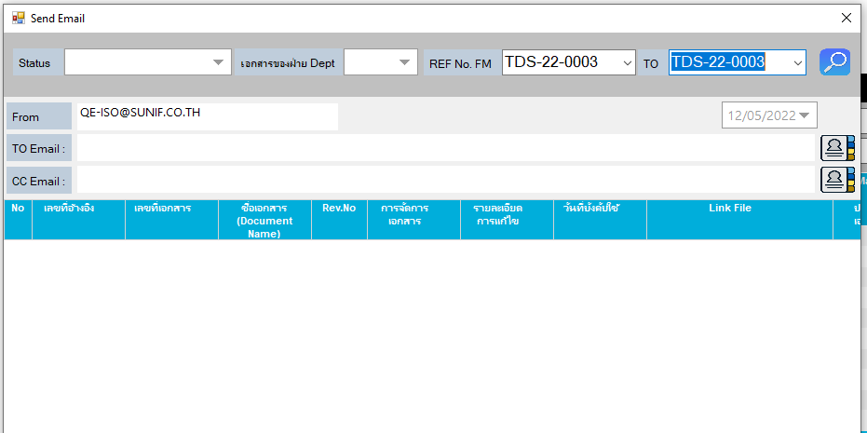
หน้า E-Mail ค้นหาจากเลขที่อ้างอิงไม่ได้

ข้อ9
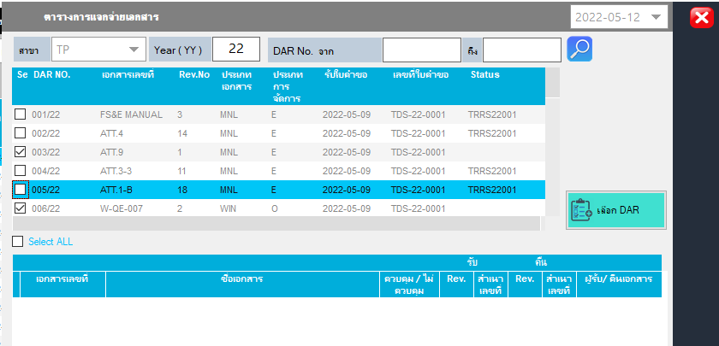

แจกจ่าเอกสาร เลือกแล้วแต่ไม่ขึ้นเลขแจกจ่าย

- เลขที่สำเนาเอกสารที่แสดงผิดค่ะ
กำหนดไว้ 16, 19

ข้อ10
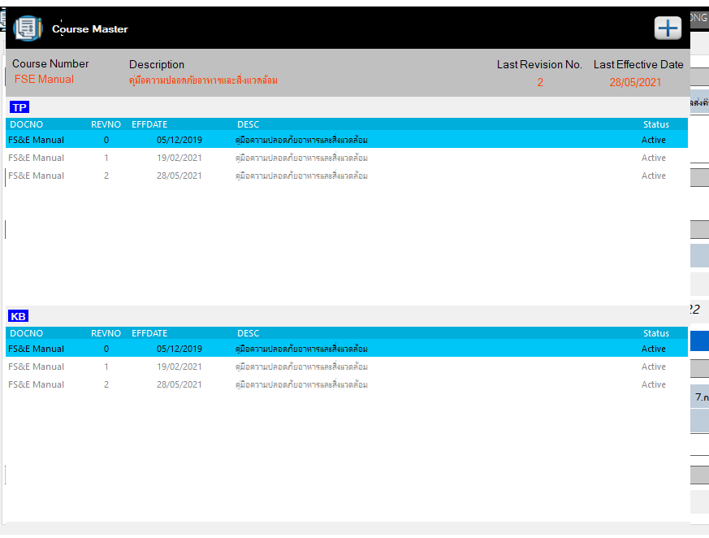
Update Course Master :Revision และวันบังคับใช้ ไม่เป็นปัจจุบันตามที่กำหนดค่ะ

ข้อ 12
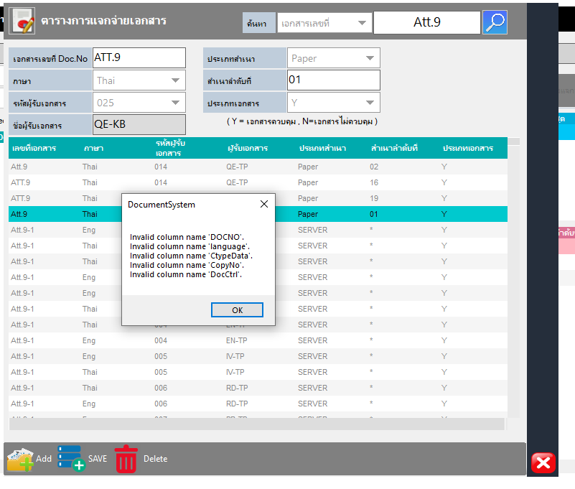
จะลบ รายการการแจกจ่ายเอกสารออก ไม่ได้ค่ะ

ข้อ13
 | เอกสารที่ ลงบันทึกการจัดการไปแล้ว Status ต้องเปลี่ยนเป็น "รอ SD chipe ทวนสอบ" แต่กลับแสดงเป็น รอเอกสารลงนาม

 | ** เหมือนว่าพอสุมาลงบันทึกในรายละเอียดการจัดการ DAR Status ของเอกสารจะเปลี่ยนเป็น "รอลงนาม" ทั้งที่ถ้ายังไม่มาลงมันจะขึ้น ตามปกติค่ะ

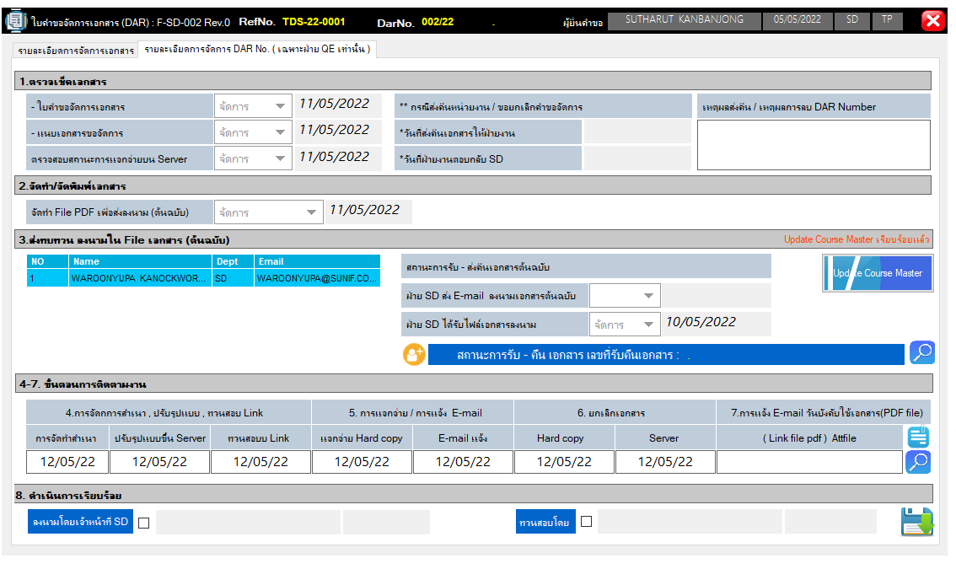

2 | F-QA-112 | แก้ไข | 4 | EFFICIENCY OF X-RAY MACHINE & REJECTED PRODUCT (CCP2) | 011/22 | QA | รอประกาศใช้ | 2022-05-16 | Pass | Pass | Pass

ข้อ14
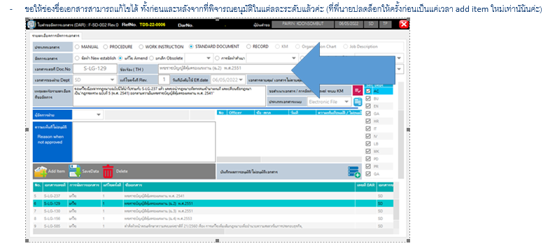

จัดการแล้ว

